상품제안서
(비닐10매) | 상품코드: F00390

 |  |  |  |  |  |  | 02-412-0044 | www.easy1.co.kr
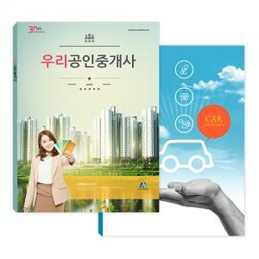

【상세/제작정보】 | <p><span style="font-size: 12pt;"><b>* 배송비- 한박스 130개 / 4500원별도</b></span></p>

【인쇄/포장옵션】 | 풀칼라 / 별도문의

【공급단가】 | 수량 | 1,000~ | 2,000~ | 3,000~ | 5,000~ | 10,000~
*VAT별도 | 단가 | 1,240원 | 1,200원 | 1,160원 | 1,120원 | 1,080원

【상품 URL】 | https://dev.easy1.co.kr:443/src/goods_detail.php?gdno=390

